关系图
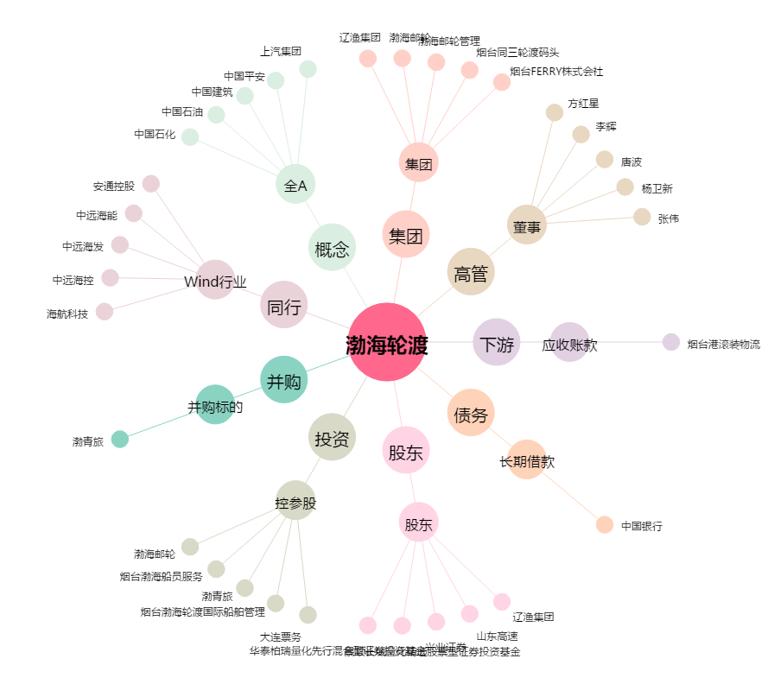
渤海轮渡[603167.SH] - 关系概览图

